MAIN
160
Potência efetiva necessária para navegar a 13 nós [kW]
 | Com Bulbo |  | Sem bulbo |  | Sua seleção
0.5 | 0.13 | 0.5 | 0.13 | 13.00 | 1754.91
1 | 0.93 | 1 | 0.92
1.5 | 2.99 | 1.5 | 2.96
2 | 6.84 | 2 | 6.78
2.5 | 13.01 | 2.5 | 12.90
3 | 22.02 | 3 | 21.82
3.5 | 34.35 | 3.5 | 34.03
4 | 50.50 | 4 | 50.03
4.5 | 70.96 | 4.5 | 70.30
5 | 96.21 | 5 | 95.31
5.5 | 126.73 | 5.5 | 125.54
6 | 162.99 | 6 | 161.46
6.5 | 205.49 | 6.5 | 203.59
7 | 254.76 | 7 | 252.48
7.5 | 311.35 | 7.5 | 308.73
8 | 375.92 | 8 | 373.13
8.5 | 449.47 | 8.5 | 446.92
9 | 532.21 | 9 | 530.23
9.5 | 625.62 | 9.5 | 625.05
10 | 730.90 | 10 | 733.01
10.5 | 850.91 | 10.5 | 858.26
11 | 993.76 | 11 | 1013.05
11.5 | 1136.89 | 11.5 | 1162.42
12 | 1315.45 | 12 | 1360.21
12.5 | 1507.20 | 12.5 | 1571.97
13 | 1754.91 | 13 | 1863.30
13.5 | 1930.17 | 13.5 | 2036.28
14 | 2347.88 | 14 | 2575.43
14.5 | 2617.07 | 14.5 | 2878.68
15 | 2792.73 | 15 | 3030.43
15.5 | 3345.31 | 15.5 | 3754.64
16 | 4161.22 | 16 | 4876.24
16.5 | 4464.99 | 16.5 | 5201.22
17 | 4526.35 | 17 | 5144.62
17.5 | 4959.73 | 17.5 | 5651.99
18 | 6010.03 | 18 | 7100.15
18.5 | 7685.79 | 18.5 | 9501.96
19 | 9251.25 | 19 | 11724.62
19.5 | 9832.78 | 19.5 | 12423.04
20 | 9692.17 | 20 | 11999.97
20.5 | 9593.30 | 20.5 | 11631.10
21 | 9947.45 | 21 | 11949.31
20
EFEITO DO BULBO NO NAVIO |  |  |  | Considerações dos cálculos
 | Comprimento do navio | 160 | m | -Está sendo utilizado o método de Holtrop & Mennen para o cálculo de resistência ao avanço; -Bulbo de geometria transversal circular; -Ondas geradas apenas na proa do bulbo e na proa do navio; -Bulbo e casco com diferentes sistemas de onda;
 | Boca do navio | 20 | m
6
 | Calado do navio | 6 | m
2.16
Outros artigos:
 | Altura do centro do Bulbo | 2.16 | m | POTÊNCIA EFETIVA NÃO É A MESMA POTÊNCIA DO MOTOR!
13
Ir para o artigo
 | Comprimento do Bulbo | 13 | m
13
 | Velocidade do navio | 13 | Nós
Calado X Profundidade
 | Bulbo proporciona uma Redução de Potência efetiva de | 5.8%
 | Onda do bulbo |  | Onda da Proa |  | Onda resultante
0 | 0.28619157882 | 0 | 0 | 0 | 0.28619157882
3.8 | -0.51689485113 | 3.8 | 0.74026837389 | 3.8 | 0.22337352276
7.6 | -0.98122027007 | 7.6 | 0.99538186143 | 7.6 | 0.014161591359
11.4 | -0.80247646519 | 11.4 | 0.5981449435 | 11.4 | -0.20433152169
15.2 | -0.097808020002 | 15.2 | -0.19110242945 | 15.2 | -0.28891044946
19 | 0.67096155459 | 19 | -0.85510566026 | 19 | -0.18414410567
22.8 | 0.99999834004 | 22.8 | -0.95869228534 | 22.8 | 0.041306054703
26.6 | 0.67365918599 | 26.6 | -0.43397401026 | 26.6 | 0.23968517573
30.4 | -0.094180722849 | 30.4 | 0.37516086163 | 30.4 | 0.28098013878
34.2 | -0.80029674951 | 34.2 | 0.93842392323 | 34.2 | 0.13812717372
38 | -0.98191667145 | 38 | 0.88666550359 | 38 | -0.09525116786
41.8 | -0.5200109641 | 41.8 | 0.25380688191 | 41.8 | -0.26620408219
45.6 | 0.28269798312 | 45.6 | -0.54539093957 | 45.6 | -0.26269295645
49.4 | 0.9001331665 | 49.4 | -0.9871520683 | 49.4 | -0.087018901797
53.2 | 0.92764175097 | 53.2 | -0.78195640892 | 53.2 | 0.14568534204
57 | 0.34719524219 | 57 | -0.064284482714 | 57 | 0.28291075948
60.8 | -0.46079505233 | 60.8 | 0.69551801668 | 60.8 | 0.23472296435
 |  |  |  | 64.6 | 0.032703130583
 |  |  |  | 68.4 | -0.19074958369
 |  |  |  | 72.2 | -0.28918940283
 |  |  |  | 76 | -0.19810113079
 |  |  |  | 79.8 | 0.022818071475
 |  |  |  | 83.6 | 0.22878283388
 |  |  |  | 87.4 | 0.2848085827
 |  |  |  | 91.2 | 0.15417732921
 |  |  |  | 95 | -0.077498203988
 |  |  |  | 98.8 | -0.25838319463
 |  |  |  | 102.6 | -0.26992977525
 |  |  |  | 106.4 | -0.10457058216
 |  |  |  | 110.2 | 0.12932176822
 |  |  |  | 114 | 0.27845960256
 |  |  |  | 117.8 | 0.24510141033
 |  |  |  | 121.6 | 0.051109384382
 |  |  |  | 125.4 | -0.17637855797
 |  |  |  | 129.2 | -0.28827204531
 |  |  |  | 133 | -0.21123865651
 |  |  |  | 136.8 | 0.0042356950664
 |  |  |  | 140.6 | 0.2169340694
 |  |  |  | 144.4 | 0.28745883819
 |  |  |  | 148.2 | 0.16958968811
 |  |  |  | 152 | -0.059424647643
 | Onda do bulbo
-13 | 0
-12.35 | 0.14208467813
-11.7 | 0.28128631794
-11.05 | 0.41478038078
-10.4 | 0.53985814039
-9.75 | 0.65398164561
-9.1 | 0.75483521788
-8.45 | 0.84037243872
-7.8 | 0.9088576735
-7.15 | 0.95890128923
-6.5 | 0.98948785155
-5.85 | 0.99999672895
-5.2 | 0.99021468592
-4.55 | 0.96034020978
-3.9 | 0.91097948312
-3.25 | 0.84313408379
-2.6 | 0.7581806619
-1.95 | 0.65784300622
-1.3 | 0.54415706678
-0.65 | 0.41942964348
0 | 0.28619157882
L 160m
Velocidade sugerida para este comprimento de bulbo 12.39Nós
Bulbo está reduzindo o efeito de onda ao longo do casco
Tração estática
B 20m
T 6m
Δ 15744t
Marcas de calado

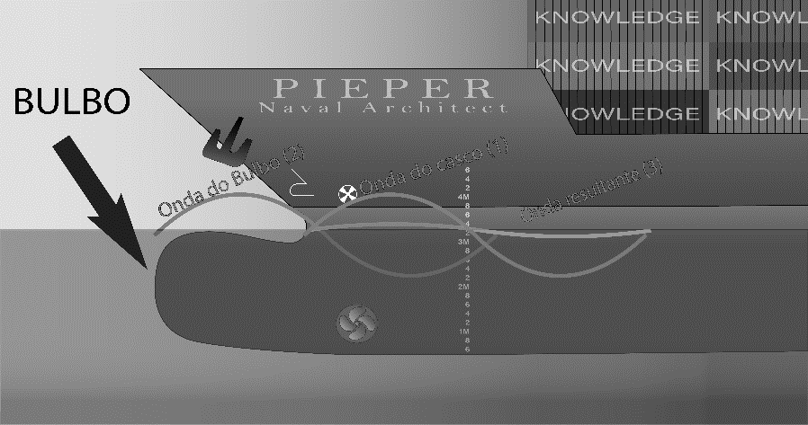

Comprimento do bulbo sugerido para esta velocidade 14.32m
Altura do centro do bulbo sugerida 2.34m

